Hoja1
Nombre y apellidos del alumno: Miguel García López

Medida | Valor
Número de nodos N | 724
Número de enlaces L | 1025
Número máximo de enlaces Lmax | 524176
Densidad del grafo L/Lmax | 0.002
Grado medio <k> | 1.416
Distancia media d | 1.985
Diámetro dmax | 5
Coeficiente medio de clustering <C> | 0.074
Número de componentes conexas | 15
Número de nodos componente gigante (y %) | 667 (92.13%)
Número de aristas componente gigante (y %) | 981 (95.71%)

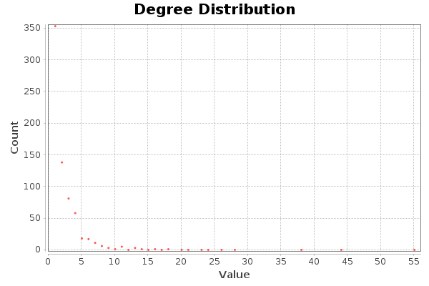 |  | 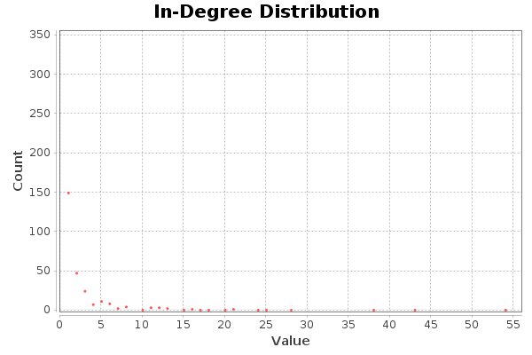 |  | 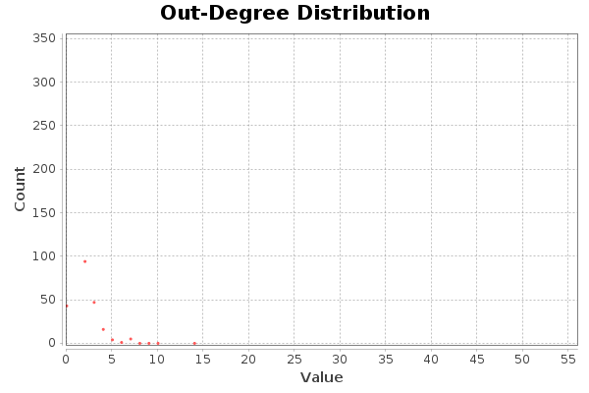

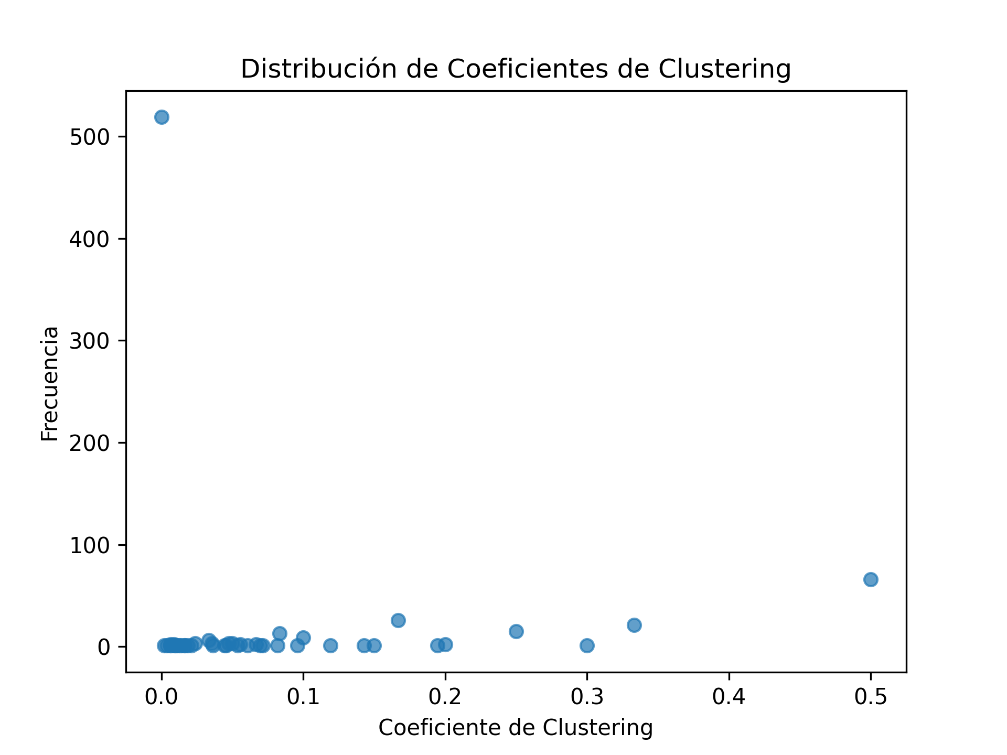

Centralidad de Grado | Intermediación | Cercanía | Vector propio
GEXFExporter: 55 | AbstractExporter: 0.00066 | IExporter: 1 | AbstractExporter: 1
CodeData: 44 | GEXFExporter: 0.00048 | ICodeData: 1 | GEXFExporter: 0.84
StdPage: 38 | CodeData: 0.00038 | AbstractScenario: 1 | IInfoElement<T>: 0.73
ExtendedMethodDependenceDetector: 28 | ICodeData: 0.0003 | ICodeMinerParser: 1 | CodeData: 0.61
StdAnalyse: 26 | IExporter: 0.0002 | CodeminerResourceVisitor: 1 | CodeDataChangesListener: 0.59

Lovaina
Resolución | Modularidad | Número de comunidades
0.1 | 0.713 | 62
0.5 | 0.84 | 22
1.0 | 0.85 | 15
1.5 | 0.844 | 14
2 | 0.841 | 13
3 | 0.819 | 10

Lovaina |  |  |  |  | Statistical Inference
Número de comunidad | Número de nodos | Porcentaje de nodos | Número | Porcentaje de enlaces | Número de comunidad | Número de nodos | Porcentaje de nodos | Número | Porcentaje de enlaces
 |  |  | de enlaces |  |  |  |  | de enlaces
Comunidad 0 | 67 | 9.25 | 110 | 10.73 | Comunidad 0 | 15 | 2.07 | 22 | 2.15
Comunidad 1 | 42 | 5.8 | 48 | 4.68 | Comunidad 1 | 78 | 10.77 | 124 | 12.1
Comunidad 2 | 27 | 3.73 | 34 | 3.32 | Comunidad 2 | 23 | 3.18 | 29 | 2.83
Comunidad 3 | 33 | 4.56 | 36 | 3.51 | Comunidad 3 | 73 | 10.08 | 126 | 12.29
Comunidad 4 | 59 | 8.15 | 80 | 7.8 | Comunidad 4 | 75 | 10.36 | 108 | 10.54
Comunidad 5 | 25 | 3.45 | 28 | 2.73 | Comunidad 5 | 119 | 16.44 | 151 | 14.73
Comunidad 6 | 60 | 8.29 | 104 | 10.15 | Comunidad 6 | 55 | 7.6 | 71 | 6.93
Comunidad 7 | 16 | 2.21 | 15 | 1.46 | Comunidad 7 | 145 | 20.03 | 204 | 19.9
Comunidad 8 | 75 | 10.36 | 102 | 9.95 | Comunidad 8 | 66 | 9.12 | 70 | 6.83
Comunidad 9 | 37 | 5.11 | 40 | 3.9 | Comunidad 9 | 47 | 6.49 | 54 | 5.27
Comunidad 10 | 71 | 9.81 | 92 | 8.89
Comunidad 11 | 79 | 10.91 | 112 | 10.93
Comunidad 12 | 56 | 7.73 | 95 | 9.27
Comunidad 13 | 15 | 2.07 | 17 | 1.66
Comunidad 14 | 40 | 5.52 | 42 | 4.1
Comunidad 15 | 4 | 0.55 | 3 | 0.29

